Foglio1
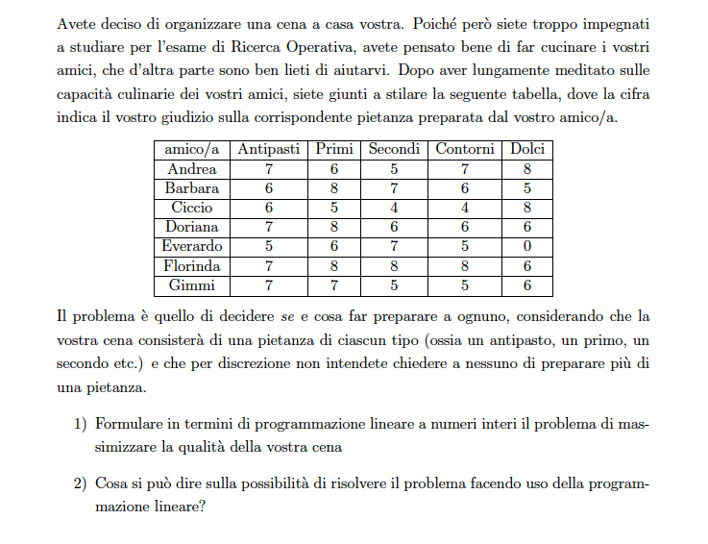

GIUDIZI |  | Antipasti | Primi | Secondi | Contorni | Dolci
 | Andrea | 7 | 6 | 5 | 7 | 8
 | Barbara | 6 | 8 | 7 | 6 | 5
 | Ciccio | 6 | 5 | 4 | 4 | 8
 | Daniela | 7 | 8 | 6 | 6 | 6
 | Enrico | 5 | 6 | 7 | 5 | 0
 | Flora | 7 | 8 | 8 | 8 | 6
 | Gianni | 7 | 7 | 5 | 5 | 6

